Phase4-AAR
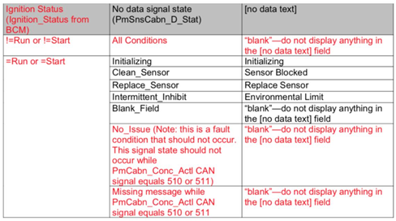
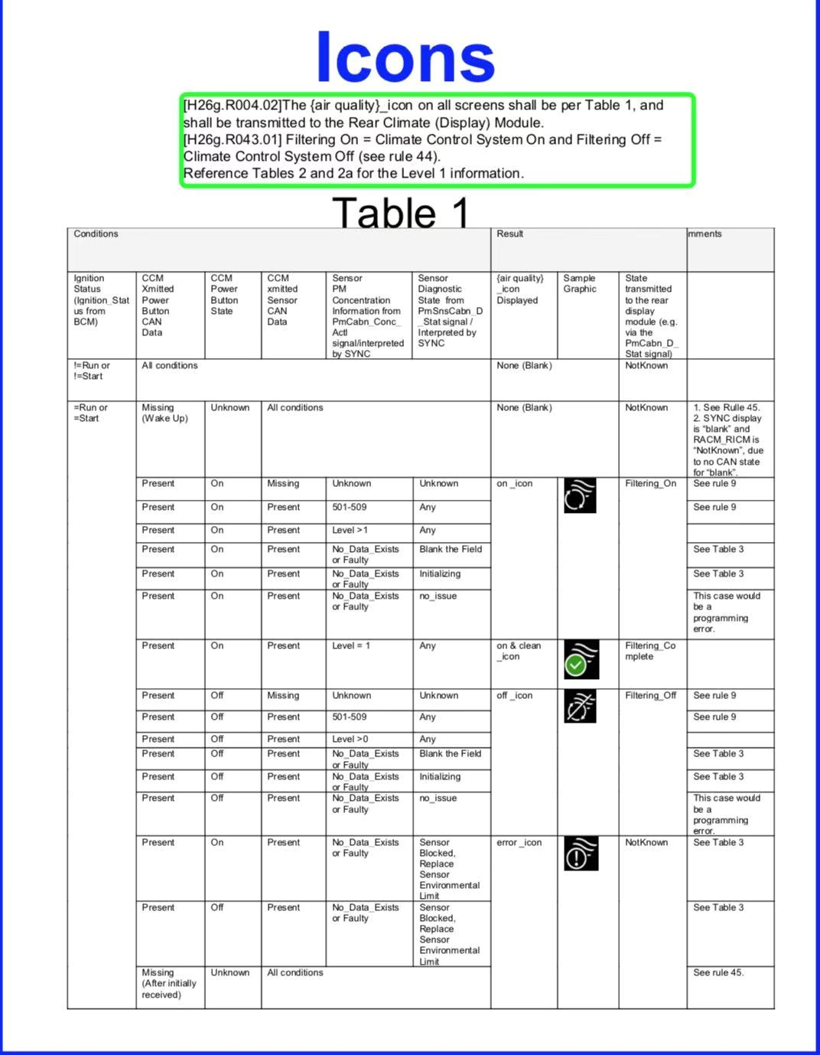
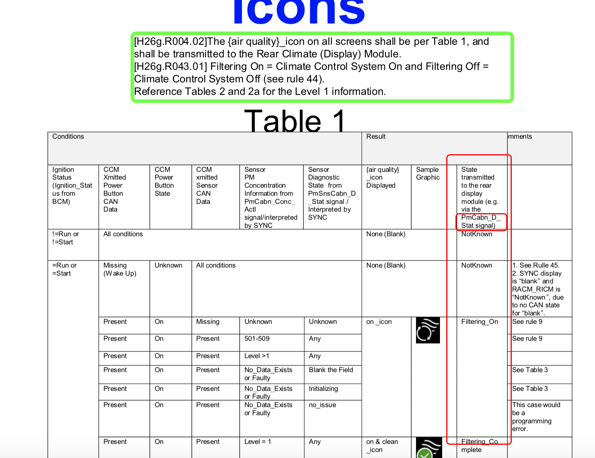
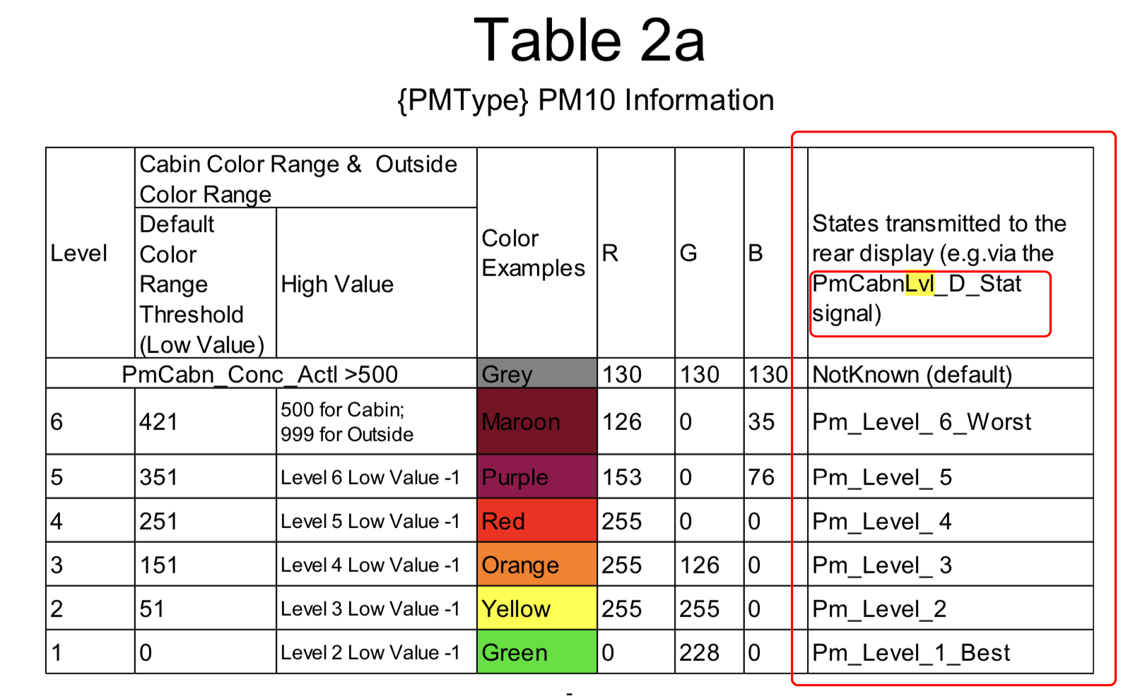
业务名字 | 页面名称 | 页面元素 | 信号名称（中文） | 读/写/回调(apim端) | 信号的参数或者返回值 | 信号名称（NetCom Suggested Name） | 备注（含义） | DBC | SPI | MCU
AAR | AAR--空气过滤ICON | 空气过滤状态 | 空调发出的携带PM2.5传感器（滤芯）数据的CAN信号是否有效 | 读\回调 | 0 exit（present） 1 missing | PmCabn Conc_Actl信号是否丢失（missing） |  | Y | N | N | 对应climate
 |  |  | 空调开启和关闭触发的CAN信号是否有效 | 读\回调 | 0 exit 1 missing | Front_Power_Btn_Stt信号是否丢失（missing） |  | Y | N | N
 | AAR车内历史PM2.5界面 | X分钟前的PM2.5值 | 2分钟前的PM2.5值 | 读\回调 | 511 "Faulty" 510 "NoDataExists" 0-509 正常数值范围 | PmCabn02Mnte_Conc_Actl |  | Y | N | N
 |  |  | 4分钟前的PM2.6值 |  |  | PmCabn04Mnte_Conc_Actl |  | Y | N | N
 |  |  | 6分钟前的PM2.7值 |  |  | PmCabn06Mnte_Conc_Actl |  | Y | N | N
 |  |  | 8分钟前的PM2.8值 |  |  | PmCabn08Mnte_Conc_Actl |  | Y | N | N
 |  |  | 10分钟前的PM2.9值 |  |  | PmCabn10Mnte_Conc_Actl |  | Y | N | N
 |  |  | 12分钟前的PM2.10值 |  |  | PmCabn12Mnte_Conc_Actl |  | Y | N | N
 |  |  | 14分钟前的PM2.11值 |  |  | PmCabn14Mnte_Conc_Actl |  | Y | N | N
 |  |  | 16分钟前的PM2.12值 |  |  | PmCabn16Mnte_Conc_Actl |  | Y | N | N
 |  |  | 18分钟前的PM2.13值 |  |  | PmCabn18Mnte_Conc_Actl |  | Y | N | N
 |  |  | 20分钟前的PM2.14值 |  |  | PmCabn20Mnte_Conc_Actl |  | Y | N | N
 | AAR主界面和launcher天气界面 | 当前的PM2.5值 | 当前时刻的PM2.5值 | 读\回调 | 511 "Faulty" 510 "NoDataExists" 0-509 正常数值范围 | PmCabn_Conc_Actl |  | Y | N | N
 | AAR主动消息通知 | PM2.5传感器的状态 | PM2.5传感器的状态 （分初始化、显示正常、阻塞、需要更换、环境限制和--） | 读\回调 | 7 "NotUsed_1"（未知--状态) 6 "IntermittentInhibit" （传感器环境限制） 5 "NoIssue" （显示正常） 4 "BlankField" （未知--状态） 3 "ReplaceSensor" （传感器需要更换） 2 "CleanSensor" （传感器阻塞） 1 "Unsupported" （未知--状态） 0 "Initializing" （传感器初始化） | PmSnsCabn_D_Stat |  | Y | N | N
 |  | 外发AAR状态(后排屏幕) | 发送当前空气过滤状态 | 写 | 3 "FilteringComplete" （空气过滤完成） 2 "FilteringOn" （开启空气过滤） 1 "FilteringOff" （关闭空气过滤） 0 "NotKnown" （空气过滤出错） | PmCabn_D_Stat |  | Y | N | N
 |  | 外发当前PM2.5质量等级 | 发送当前PM2.5的等级 | 写 | 7 "NotUsed_1" 6 "Level_6_Worst" 5 "Level_5" 4 "Level_4" 3 "Level_3" 2 "Level_2" 1 "Level_1_Best" 0 "NotKnown" | PmCabnLvl_D_Stat |  | Y | N | N
 | 前排空调界面 | 空调是否可用 | 空调是否可用 | 读 | 配置位 DE03 Climate domain
 | 前排空调界面 | 座舱新风按钮 | 开启/关闭座舱新风按钮 | 写 | 0x023：AAR_Pressed | Frt_Btn_Status_1st |  | Y | Y | Y
 |  |  | 获取座舱新风按钮可操作状态 | 读\回调 | 0:Enabled_Inactive 1:Active 2:Disabled 3:Unused | AAR_Btn_Stt |  | Y | Y | Y

